Sheet1
序列号 | *入库照 | 姓名 | *性别 | 年龄 | 身份证号 | 电话 | 备注
 | 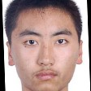 | test301 | 男
 |  | test302 | 男
 | 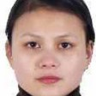 | test303 | 女
 |  | test304 | 女
 | 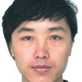 | test305 | 女
 |  | test306 | 女
 | 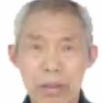 | test307 | 男
 | 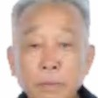 | test308 | 男
 | 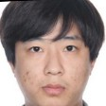 | test309 | 男
 | 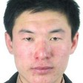 | test310 | 男
 | 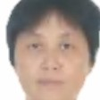 | test311 | 女
 | 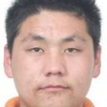 | test312 | 男
 | 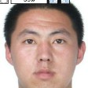 | test313 | 男
 | 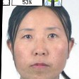 | test314 | 女
 |  | test315 | 女
 | 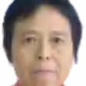 | test316 | 女
 | 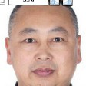 | test317 | 男
 | 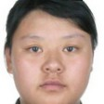 | test318 | 女
 |  | test319 | 男
 | 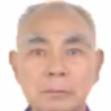 | test320 | 男
 | 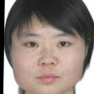 | test321 | 女
 | 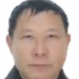 | test322 | 男
 |  | test323 | 女
 | 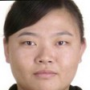 | test324 | 女
 | 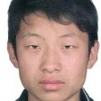 | test325 | 男
 | 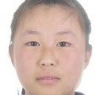 | test326 | 女
 | 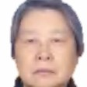 | test327 | 男
 | 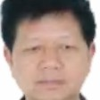 | test328 | 男
 |  | test329 | 女
 | 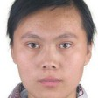 | test330 | 女
 | 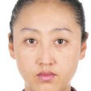 | test331 | 女
 | 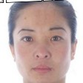 | test332 | 女
 | 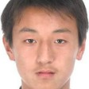 | test333 | 男
 | 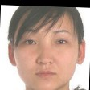 | test334 | 女
 | 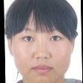 | test335 | 女
 | 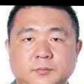 | test336 | 男
 |  | test337 | 女
 | 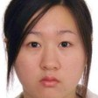 | test338 | 女
 |  | test339 | 男
 | 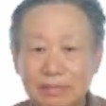 | test340 | 男
 |  | test341 | 男
 | 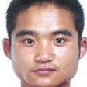 | test342 | 男
 | 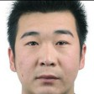 | test343 | 男
 | 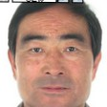 | test344 | 男
 | 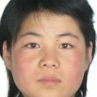 | test345 | 女
 | 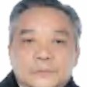 | test346 | 男
 | 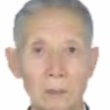 | test347 | 男
 |  | test348 | 男
 | 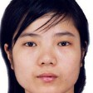 | test349 | 女
 | 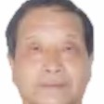 | test350 | 男
 | 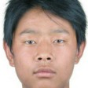 | test351 | 男
 | 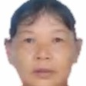 | test352 | 女
 | 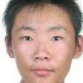 | test353 | 男
 |  | test354 | 女
 | 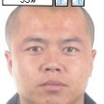 | test355 | 男
 | 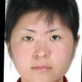 | test356 | 女
 |  | test357 | 女
 | 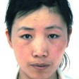 | test358 | 女
 | 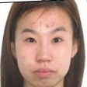 | test359 | 女
 | 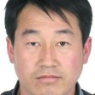 | test360 | 男
 | 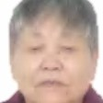 | test361 | 女
 | 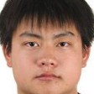 | test362 | 男
 | 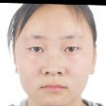 | test363 | 女
 |  | test364 | 男
 |  | test365 | 女
 |  | test366 | 男
 |  | test367 | 女
 |  | test368 | 男
 |  | test369 | 男
 |  | test370 | 男
 |  | test371 | 女
 |  | test372 | 男
 |  | test373 | 男
 |  | test374 | 男
 |  | test375 | 男
 |  | test376 | 男
 |  | test377 | 女
 |  | test378 | 女
 |  | test379 | 男
 |  | test380 | 男
 |  | test381 | 男
 |  | test382 | 男
 |  | test383 | 男
 |  | test384 | 女
 |  | test385 | 女
 |  | test386 | 男
 |  | test387 | 男
 |  | test388 | 女
 |  | test389 | 男
 |  | test390 | 男
 |  | test391 | 男
 |  | test392 | 男
 |  | test393 | 女
 |  | test394 | 男
 |  | test395 | 女
 |  | test396 | 男
 |  | test397 | 女
 |  | test398 | 男
 |  | test399 | 男
 |  | test400 | 男
 |  | test401 | 男
 |  | test402 | 男
 |  | test403 | 男
 |  | test404 | 女
 |  | test405 | 女
 |  | test406 | 男
 |  | test407 | 男
 |  | test408 | 女
 |  | test409 | 女
 |  | test410 | 女
 |  | test411 | 男
 |  | test412 | 女
 |  | test413 | 女
 |  | test414 | 女
 |  | test415 | 男
 |  | test416 | 女
 |  | test417 | 女
 |  | test418 | 女
 |  | test419 | 女
 |  | test420 | 男
 |  | test421 | 女
 |  | test422 | 女
 |  | test423 | 女
 |  | test424 | 男
 |  | test425 | 男
 |  | test426 | 男
 |  | test427 | 女
 |  | test428 | 女
 |  | test429 | 男
 |  | test430 | 男
 |  | test431 | 女
 |  | test432 | 女
 |  | test433 | 男
 |  | test434 | 男
 |  | test435 | 女
 |  | test436 | 女
 |  | test437 | 女
 |  | test438 | 女
 |  | test439 | 男
 |  | test440 | 男
 |  | test441 | 女
 |  | test442 | 男
 |  | test443 | 女
 |  | test444 | 男
 |  | test445 | 男
 |  | test446 | 男
 |  | test447 | 男
 |  | test448 | 女
 |  | test449 | 男
 |  | test450 | 男
 |  | test451 | 女
 |  | test452 | 男
 |  | test453 | 男
 |  | test454 | 女
 |  | test455 | 女
 |  | test456 | 女
 |  | test457 | 女
 |  | test458 | 女
 |  | test459 | 女
 |  | test460 | 男
 |  | test461 | 男
 |  | test462 | 女
 |  | test463 | 女
 |  | test464 | 男
 |  | test465 | 女
 |  | test466 | 女
 |  | test467 | 女
 |  | test468 | 女
 |  | test469 | 女
 |  | test470 | 男
 |  | test471 | 男
 |  | test472 | 女
 |  | test473 | 女
 |  | test474 | 男
 |  | test475 | 女
 |  | test476 | 男
 |  | test477 | 女
 |  | test478 | 女
 |  | test479 | 男
 |  | test480 | 女
 |  | test481 | 男
 |  | test482 | 女
 |  | test483 | 男
 |  | test484 | 男
 |  | test485 | 男
 |  | test486 | 女
 |  | test487 | 女
 |  | test488 | 男
 |  | test489 | 女
 |  | test490 | 女
 |  | test491 | 女
 |  | test492 | 男
 |  | test493 | 男
 |  | test494 | 男
 |  | test495 | 男
 |  | test496 | 男
 |  | test497 | 女
 |  | test498 | 男
 |  | test499 | 男
 |  | test500 | 男
 |  | test501 | 女
 |  | test502 | 男
 |  | test503 | 女
 |  | test504 | 男
 |  | test505 | 女
 |  | test506 | 男
 |  | test507 | 男
 |  | test508 | 女
 |  | test509 | 女
 |  | test510 | 女
 |  | test511 | 男
 |  | test512 | 女
 |  | test513 | 男
 |  | test514 | 男
 |  | test515 | 女
 |  | test516 | 男
 |  | test517 | 男
 |  | test518 | 男
 |  | test519 | 女
 |  | test520 | 女
 |  | test521 | 男
 |  | test522 | 男
 |  | test523 | 女
 |  | test524 | 女
 |  | test525 | 女
 |  | test526 | 女
 |  | test527 | 男
 |  | test528 | 女
 |  | test529 | 男
 |  | test530 | 女
 |  | test531 | 男
 |  | test532 | 女
 |  | test533 | 男
 |  | test534 | 男
 |  | test535 | 女
 |  | test536 | 女
 |  | test537 | 男
 |  | test538 | 男
 |  | test539 | 女
 |  | test540 | 男
 |  | test541 | 男
 |  | test542 | 男
 |  | test543 | 女
 |  | test544 | 男
 |  | test545 | 女
 |  | test546 | 男
 |  | test547 | 女
 |  | test548 | 女
 |  | test549 | 女
 |  | test550 | 男
 |  | test551 | 男
 |  | test552 | 女
 |  | test553 | 男
 |  | test554 | 男
 |  | test555 | 男
 |  | test556 | 男
 |  | test557 | 女
 |  | test558 | 女
 |  | test559 | 女
 |  | test560 | 女
 |  | test561 | 女
 |  | test562 | 女
 |  | test563 | 女
 |  | test564 | 女
 |  | test565 | 女
 |  | test566 | 男
 |  | test567 | 男
 |  | test568 | 男
 |  | test569 | 男
 |  | test570 | 男
 |  | test571 | 女
 |  | test572 | 男
 |  | test573 | 女
 |  | test574 | 男
 |  | test575 | 男
 |  | test576 | 男
 |  | test577 | 女
 |  | test578 | 女
 |  | test579 | 女
 |  | test580 | 女
 |  | test581 | 男
 |  | test582 | 男
 |  | test583 | 女
 |  | test584 | 女
 |  | test585 | 男
 |  | test586 | 男
 |  | test587 | 女
 |  | test588 | 男
 |  | test589 | 女
 |  | test590 | 女
 |  | test591 | 女
 |  | test592 | 男
 |  | test593 | 男
 |  | test594 | 女
 |  | test595 | 男
 |  | test596 | 男
 |  | test597 | 女
 |  | test598 | 女
 |  | test599 | 男
 |  | test600 | 男
 |  | test601 | 男
 |  | test602 | 女
 |  | test603 | 男
 |  | test604 | 男
 |  | test605 | 女
 |  | test606 | 女
 |  | test607 | 女
 |  | test608 | 男
 |  | test609 | 男
 |  | test610 | 男
 |  | test611 | 男
 |  | test612 | 女
 |  | test613 | 男
 |  | test614 | 男
 |  | test615 | 男
 |  | test616 | 女
 |  | test617 | 男
 |  | test618 | 男
 |  | test619 | 女
 |  | test620 | 女
 |  | test621 | 女
 |  | test622 | 女
 |  | test623 | 男
 |  | test624 | 女
 |  | test625 | 男
 |  | test626 | 男
 |  | test627 | 女
 |  | test628 | 女
 |  | test629 | 男
 |  | test630 | 男
 |  | test631 | 女
 |  | test632 | 女
 |  | test633 | 女
 |  | test634 | 女
 |  | test635 | 女
 |  | test636 | 男
 |  | test637 | 女
 |  | test638 | 男
 |  | test639 | 男
 |  | test640 | 女
 |  | test641 | 男
 |  | test642 | 男
 |  | test643 | 女
 |  | test644 | 男
 |  | test645 | 男
 |  | test646 | 男
 |  | test647 | 女
 |  | test648 | 男
 |  | test649 | 女
 |  | test650 | 男
 |  | test651 | 男
 |  | test652 | 女
 |  | test653 | 女
 |  | test654 | 女
 |  | test655 | 女
 |  | test656 | 男
 |  | test657 | 女
 |  | test658 | 男
 |  | test659 | 女
 |  | test660 | 男
 |  | test661 | 男
 |  | test662 | 女
 |  | test663 | 女
 |  | test664 | 女
 |  | test665 | 女
 |  | test666 | 男
 |  | test667 | 女
 |  | test668 | 男
 |  | test669 | 男
 |  | test670 | 男
 |  | test671 | 男
 |  | test672 | 男
 |  | test673 | 女
 |  | test674 | 男
 |  | test675 | 男
 |  | test676 | 男
 |  | test677 | 女
 |  | test678 | 女
 |  | test679 | 女
 |  | test680 | 女
 |  | test681 | 男
 |  | test682 | 女
 |  | test683 | 女
 |  | test684 | 男
 |  | test685 | 女
 |  | test686 | 女
 |  | test687 | 男
 |  | test688 | 女
 |  | test689 | 男
 |  | test690 | 女
 |  | test691 | 女
 |  | test692 | 男
 |  | test693 | 男
 |  | test694 | 男
 |  | test695 | 男
 |  | test696 | 女
 |  | test697 | 女
 |  | test698 | 男
 |  | test699 | 男
 |  | test700 | 女
 |  | test701 | 女

